Monster
Tiempo neto de trabajo disponible | T_D | 27,869.76
Demanda mínima | D | 25,392.00 |  | demanda por hora | 3174 |  |  | BANDA 1M/S
Takt time | Takt | 1.10
 |  |  |  |  |  | Automatizado
 | T_C | To | Th | Tth |  | T_C |  |  | ESTACIONES
Lavado | 0.9 | 0.9 | 0 | 0 | 60s setup | 0.9 |  |  | https://heimedt.com/can-washer/
Llenado/seamer | 1 | 1 | 0 | 0 |  | 1 |  |  | AT-6 Atmospheric 6 Head Filler | Seamer
Air knife | 0.12 | 0.12 | 0 | 0 |  | 0.12 |  |  | https://jetairtech.com/air-knife-starter-systems/
Codificado | 0.12 | 0.12 | 0 | 0 |  | 0.12 |  |  | https://www.levapack.com/es/articulo-del-producto/maquina-de-impresion-por-inyeccion/
Acomodado | 1.0416666667 | 1.0416666667 | 0 | 0 | 25 s/caja de 24 (manual) - ensamblaje no automatizado en ambos escenarios | 1.0416666667
Empaquetado(shrink wrap) | 1.36 | 1.36 | 0 | 0 | 1.36 s/lata (manual: wrap + sellado) - actualizado | 1.15 |  | 1.15 s/lata (automatizado, EFK250L: wrap + sellado) - actualizado | Automatic Shrink Wrapping Machine EFK250L
Paletizado | 0.20833333333 | 0.20833333333 | 0 | 0 | SUPUESTO: 5 s/caja de 24 (manual) - no se contaba con dato de planta, se usa el mismo orden de magnitud que Coca-Cola. CONFIRMAR con el usuario. | 0.068493150685 |  | IRB 460-110/2.4: 2190 ciclos/h teoricos = 1.6438 s/caja de 24 = 0.0685 s/lata (ver justificacion tecnica adjunta) | ABB IRB 460-110/2.4
T_C_max (s) | 1.36 |  |  |  |  | 1.15

Tiempo total de la planta | Tt | 28800 | s |  | 28800
Tiempo de inactividad planeada | Tip | 0 | s |  | 0
Tiempo de ejecución planeado | Tep | 28800 | s |  | 28800
Tiempo de inactividad no planeada | Tnp | 930.24 | s |  | 191
Tiempo de ejecución real (disponible para producir) | Ter | 27869.76 | s |  | 28609
Disponibilidad (cálculo por tiempos de ejecución) | A | 96.77 | % |  | 99.336805556
Tiempo promedio entre fallas | MTBF | 432000 | s
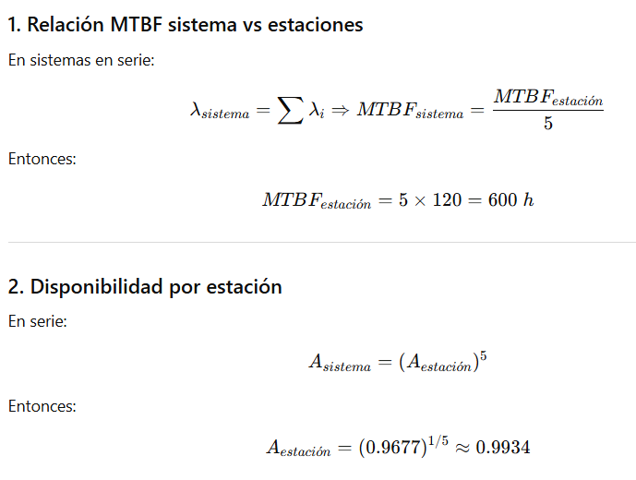
Tiempo promedio de reparación | MTTR | 14400 | s
Disponibilidad linea | A | 96.774193548 | % | disponibilidad por estacion | 99.34 | %

 |  | No aut | Aut
Tamoño de lote | Q | 533232 | 533232
Tiempo Alistamiento | Tsu | 60 | 60
Tiempo Ciclo | Tcmax | 0.022666666667 | 0.019166666667
Tiempo de produccion de un Lote | Tb | 12146.592 | 10280.28
Tiempo de produccion de un unidad | Tp | 0.022779188046 | 0.019279188046
Tasa de produccion | Rp | 2633.9832605 | 3112.1642601

 |  | No aut | Aut
Número de estaciones | n | 1.00 | 1.00 | estaciones
Número de turnos por periodo | S | 21.00 | 21.00 | turnos / semana
Número de horas en donde se produce por turno | H | 8.00 | 8.00 | horas
Capacidad de producción | PC | 442,509 | 522,844 | latas / semana

 |  | No aut | Aut
Utilizacion | U | 1.2050190476 | 1.0198690476 | latas / semana

 |  | No Aut | Aut |  | Aut producion H | No Aut Producion H
 | RE | 0.97848928659 | 0.98179118459 |  | 3053.0504348 | 2572.9411765 | Recalibrado: ratio real/teorico historico de planta (No Aut 97.20%, Aut 97.53%, calculado sobre C_Tmax=1.35s y H_Tmax=1.002s originales) aplicado al nuevo cuello de botella para que la produccion real nunca supere la teorica
 | SE | 0.80704436784 | 0.95441768719
 | PE | 0.78968426773 | 0.9370388717
Quality rate | Q | 1 | 1
OEE | OEE | 76.421058168 | 90.681181132

